PASAPORTE
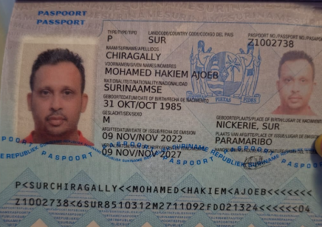

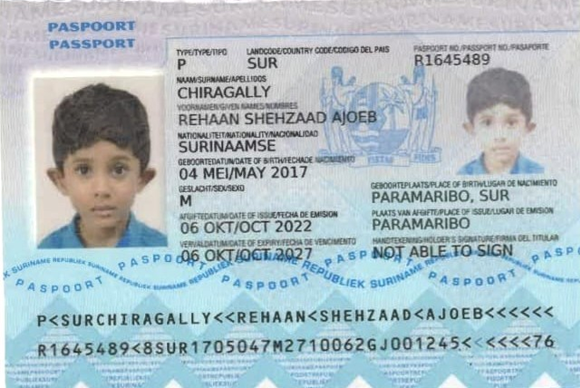
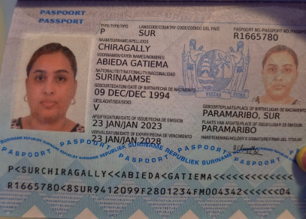
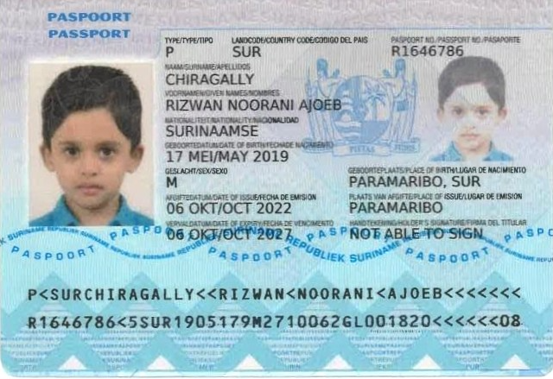

 |  |  | SOBRINO DE ABIEDA

Nombre | Mohamed | Nombre | Rehaan | Nombre | Abieda | Nombre | Rizwan | Nombre | Nombre
Nombre | Hakiem | Nombre | Shehzaad | Nombre | Gatiema | Nombre | Noorani | Nombre | Nombre
Nombre | Ajoeb | Nombre | Ajoeb | Nombre |  | Nombre | Ajoeb | Nombre | Nombre
Apellido | Chiragally | Apellido | Chiragally | Apellido | Chiragally | Apellido | Chiragally | Apellido | Apellido
Genero | Masculino | Genero | Masculino | Genero |  | Genero | Masculino | Genero | Genero
Pasaporte | Z1002738 | Pasaporte | R1645489 | Pasaporte | R1665780 | Pasaporte | R1646786 | Pasaporte | Pasaporte
Fecha de nacimiento | 1985-10-31 | Fecha de nacimiento | 2017-05-04 | Fecha de nacimiento | 1994-12-09 | Fecha de nacimiento | 2019-05-17 | Fecha de nacimiento | Fecha de nacimiento
Edad |  | Edad | 9 | Edad |  | Edad | 7 | Edad | Edad
Estado civil | Divorciado | Estado civil | Soltero | Estado civil | Soltera | Estado civil | Soltero | Estado civil | Estado civil
Dirección | Cellostraat 16 | Dirección | Mozartstraat 14 | Dirección | Velperstraat 20 | Dirección | Mozartstraat 14 | Dirección | Dirección
País | Suriname | País | Suriname | País |  | País | Suriname | País | País
Email: | chiragallyhakiem2@yahoo.com | Email: | chiragallyhakiem2@yahoo.com | Email: | abieda_chiragally@outlook.com | Email: | chiragallyhakiem2@yahoo.com | Email: | Email:
Teléfono | 597 856 4972 | Teléfono |  | Teléfono |  | Teléfono |  | Teléfono | Teléfono
Profesión | Empresario | Profesión | Estudiante | Profesión | Coordinadora financiera | Profesión | Estudiante | Profesión | Profesión
RH | O+ | RH | No sabe | RH | O+ | RH | No sabe | RH | RH
Seguro | Self Reliance Comfort | Seguro | Self-Reliance health insurance in Suriname | Seguro | Self Reliance Comfor | Seguro | Self-Reliance health insurance in Suriname | Seguro | Seguro
Peso | 77 kg | Peso | 21,5 | Peso | 79 kg | Peso | 21,5 | Peso | Peso
Altura | 1,68 | Altura |  | Altura | 1,51 | Altura |  | Altura | Altura
Idioma | Neerlandés, inglés | Idioma | Dutch | Idioma | Neerlandés, inglés | Idioma | Dutch | Idioma | Idioma

Salud | presión arterial alta | Salud |  | Salud |  | Salud |  | Salud | Salud
Estadia |  | Estadia |  | Estadia |  | Estadia |  | Estadia | Estadia

VIDEO LLAMADA MARCOS |  | VIDEO LLAMADA MARCOS

COSTEO MOHAMED
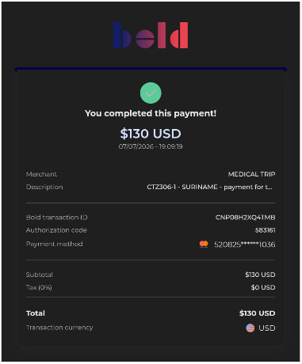
 |  |  |  |  |  |  |  |  |  |  |  | Libro diario contable
 |  |  |  |  |  |  |  |  |  | Libro diario contable |  | PAGOS
ITINERARIO | ARCHIVO DE DOCUMENTOS MÉDICOS | PAGOS-FACTURA | RESERVAS Y CONFIRMACION | SERVICIOS | PROVEEDOR | CANTIDAD | PRECIO UNITARIO EN DOLARES | PASAJERO 1 PRECIO EN DOLARES | PAGOS EN PESOS | RETENCIÓN EN LA FUENTE | PAGO TOTAL | PROVEEDOR - NOMBRE COMERCIAL | Fecha del pago | Valor del pago | Forma de pago de donde salió el dinero | Tipo de movimiento | Comentarios
 |  |  |  | TURISMO
NO |  |  |  | Sim card Fisica |  | 1,00 Unidades | $ 4,00 | $ 4,00
NO |  |  |  | RECARGA 10 gigas de datos X 7 días |  | 1,00 Unidades | $ 9,00 | $ 9,00
SI |  |  |  | Transporte aeropuerto - hotel - aeropuerto |  | 2
SI |  |  |  | Recargo nocturno |  | 2
SI |  |  |  | Tour compartido COMUNA TRECE
 |  |  |  | LABORATORIOS CLINICOS
NO AUDIOMETRIA |  |  |  | Paquete chequeo Médico preventivo HOMBRE |  | 1,00 Unidades | $ 555,00 | $ 555,00
SI |  |  |  | Perfil lipídico
SI |  |  |  | * Colesterol total
SI |  |  |  | * Colesterol HDL
SI |  |  |  | * Colesterol LDL
SI |  |  |  | * Colesterol VLDL
SI |  |  |  | * Triglicéridos
 |  |  |  | Perfil tiroideo
SI |  |  |  | * TSH
SI |  |  |  | * T4 libre
SI |  |  |  | PTH Hormona Paratoidea |  | 1,00 Unidades | $ 29,00 | $ 29,00
SI |  |  |  | T3L: Triyodotironina Libre |  | 1,00 Unidades | $ 13,00 | $ 13,00
SI |  |  |  | T3 Reverse |  | 1,00 Unidades | $ 46,00 | $ 46,00
 |  |  |  | Perfil Hepático
SI |  |  |  | * AST - aspartato transferasa
SI |  |  |  | * ALT- Alanina transferasa
SI |  |  |  | TBIL: Bilirrubina total y directa |  | 1,00 Unidades | $ 7,00 | $ 7,00
 |  |  |  | Perfil Renal
SI |  |  |  | * Creatinina en suero
SI |  |  |  | * Uroanálisis
SI |  |  |  | BUN Nitrógeno Uréico |  | 1,00 Unidades | $ 7,00 | $ 7,00
 |  |  |  | Sangre
SI |  |  |  | * Hemograma
SI |  |  |  | * Hemoglobina Glicosilada
SI |  |  |  | * Ferritina
SI |  |  |  | Saturación de transferrina |  | 1,00 Unidades | $ 11,00 | $ 11,00
SI |  |  |  | * Glucosa sérica
 |  |  |  | Enfermedades de transmisión sexual
SI |  |  |  | * VIH
SI |  |  |  | * Serología (sífilis)
 |  |  |  | otros
SI |  |  |  | Homocisteína sérica |  | 1,00 Unidades | $ 38,00 | $ 38,00
SI |  |  |  | * Vitamina D 25 hidroxi
SI |  |  |  | PSA - Antígeno específico de próstata para hombre
SI |  |  |  | * Coprológico
SI |  |  |  | Vitamina B12 |  | 1,00 Unidades | $ 33,00 | $ 33,00
SI |  |  |  | IONOGRAMA: Calcio - Cloro - Sodio - Potasio |  | 1,00 Unidades | $ 22,00 | $ 22,00
SI |  |  |  | Fósforo |  | 1,00 Unidades | $ 10,00 | $ 10,00
 |  |  |  | LABORATORIOS CLINICOS OPCIONALES
SI |  |  |  | HBsAg: Antígeno de superficie de Hepatitis B Opcional |  | 1,00 Unidades | $ 20,00 | $ 20,00
SI |  |  |  | ANTI-HBS - Hepatitis B anticuerpos Opcional |  | 1,00 Unidades | $ 25,00 | $ 25,00
SI |  |  |  | ANTI-CORE - HBC - Hepatitis B anticuerpos central totales Opcional |  | 1,00 Unidades | $ 25,00 | $ 25,00
SI |  |  |  | Hepatitis C, Anticuerpo [ANTI-HVC] Opcional |  | 1,00 Unidades | $ 29,00 | $ 29,00
SI |  |  |  | Neisseria Gonorrhoeae DNA Detector Opcional |  | 1,00 Unidades | $ 213,00 | $ 213,00
SI |  |  |  | Chlamydia trachomatis, DNA detector Opcional |  | 1,00 Unidades | $ 148,00 | $ 148,00
SI |  |  |  | Treponema pallidum Anticuerpos IG M Opcional |  | 1,00 Unidades | $ 29,00 | $ 29,00
SI |  |  |  | Treponema pallidum Anticuerpos Ig G Opcional |  | 1,00 Unidades | $ 19,00 | $ 19,00
SI |  |  |  | Serología: Treponema Pallidum anticuerpos (prueba rápida treponemica) Opcional |  | 1,00 Unidades | $ 11,00 | $ 11,00
SI |  |  |  | Free TEST: Testosterona libre Opcional |  | 1,00 Unidades | $ 19,00 | $ 19,00
SI |  |  |  | LH: Hormona luteinizante Opcional |  | 1,00 Unidades | $ 21,00 | $ 21,00
SI |  |  |  | FSH: Hormona foliculoestimulante Opcional |  | 1,00 Unidades | $ 17,00 | $ 17,00
SI |  |  |  | PRL: Prolactina Opcional |  | 1,00 Unidades | $ 21,00 | $ 21,00
 |  |  |  | IMAGENES DIAGNOSTICAS OPCIONALES
SI |  |  |  | Resonancia Magnética de Hombro Bajo sedación solo si es necesario |  | 1,00 Unidades | $ 261,00 | $ 261,00
 |  |  |  | EXAMEN DE CARDIOLOGIA FUNCIONAL
SI |  |  |  | Prueba de esfuerzo |  | 1,00 Unidades | $ 96,00 | $ 96,00
 |  |  |  | IMAGENES DIAGNOSTICAS
SI |  |  |  | Radiografía de tórax
SI |  |  |  | Ecografía de abdomen total
SI |  |  |  | Ecografía articular del hombro |  | 1,00 Unidades | $ 50,00 | $ 50,00
SI |  |  |  | Ecografía de tiroides y paratiroides |  | 1,00 Unidades | $ 58,00 | $ 58,00
SI |  |  |  | Ecografía testicular con análisis Doppler |  | 1,00 Unidades | $ 104,00 | $ 104,00
 |  |  |  | PROFESIONALES RECOMENDADOS
SI |  |  |  | Consulta con Especialista Urologia |  | 1,00 Unidades | $ 98,00 | $ 98,00
NO |  |  |  | Consulta con especialista en NUTRIÓLOGA VIRTUAL Dra Marlen Villalba |  | 1,00 Unidades | $ 88,00 | $ 88,00
DR SOTO |  |  |  | Consulta con especialista en FISIATRÍA o/y ORTOPEDIA | DR SOTO | 1,00 Unidades | $ 96,00 | $ 96,00
SI |  |  |  | Consulta con especialista en OFTALMÓLOGIA |  | 1,00 Unidades | $ 88,00 | $ 88,00
SI |  |  |  | Consulta con INTERNISTA - CARDIÓLOGO No se cobra, incluye dentro del paquete de chequeo |  | 1,00 Unidades | $ 0,00 | $ 0,00
NO |  |  |  | Consulta de control VIRTUAL con Medico Funcional Dr Marcos Yépes |  | 1,00 Unidades | $ 65,00 | $ 65,00
 |  |  |  | SERVICIOS MEDICAL TRIP COLOMBIA
SI |  |  |  | Servicio Medical Trip Colombia - Acompañamiento presencial y Virtual en español x 8 horas |  | 1,00 Unidades | $ 65,00 | $ 65,00
SI |  |  |  | Servicios Medical Trip Colombia Traslados Hotel-Clínica por trayectos cortos |  | 1,00 Unidades | $ 12,00 | $ 12,00
 |  |  |  |  |  |  | Total | $ 2.462,00

COMPARATIVO EXÁMENES
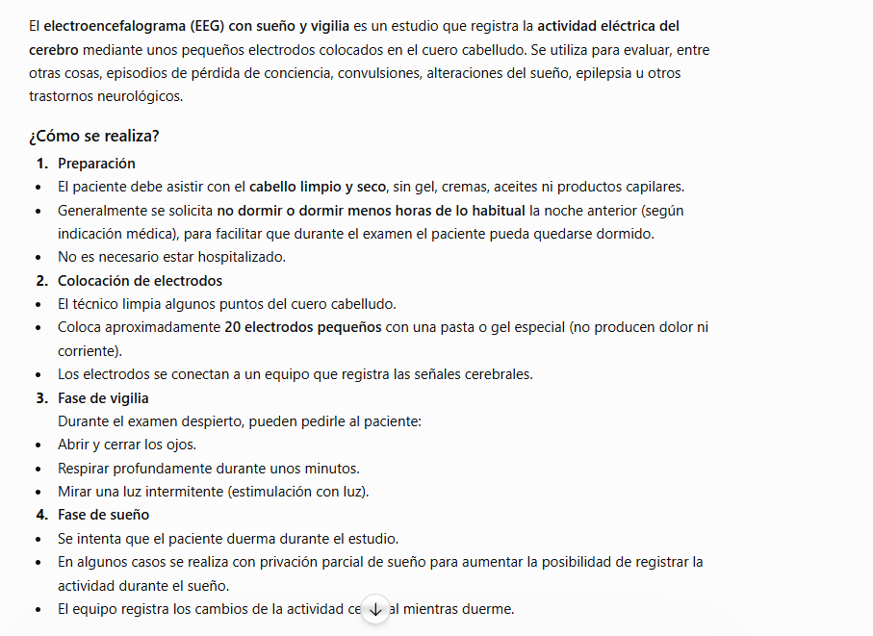

ENCEFALOGRAMA |  | NETO
CES | X HORA | $164,000
SAN VICENTE |  | $110,800
HPTU |  | $212,700 | TRADICIONAL

 | 03 HORAS
 | HORA ADICIONAL

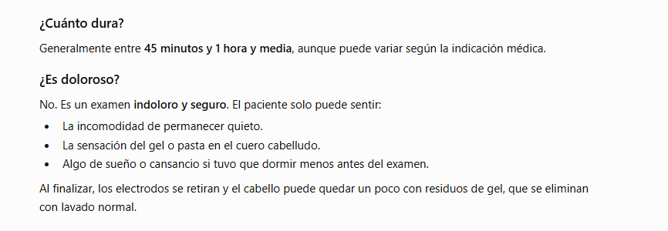

Hospital San vicente Fundación | VALOR
ELECTROMIOGRAFIA EN LA LARINGE | $394,400 | $493,000 | -$98,600 | 20%
ELECTROMIOGRAFIA EN CARA | $304,079 | $405,439 | -$101,360 | 25%

IPS electrodiagnostico | VALOR
ELECTROMIOGRAFIA EN LA LARINGE | NO
ELECTROMIOGRAFIA EN CARA | $226,000

HPTU | VALOR
ELECTROMIOGRAFIA EN LA LARINGE
ELECTROMIOGRAFIA EN CARA | $400,000

